טבלת נתונים
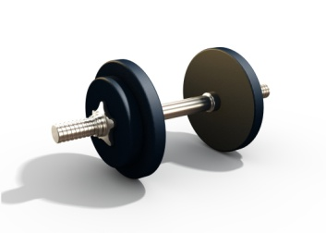 תרשים כניסה לכושר עבור גברים
גובה (מ') | 1.90 | הערה: עקוב אחר ההתקדמות שלך עבור 'מידות', 'משקל - BMI' ו'משקל - שומן בגוף' בתרשימים ובגליונות העבודה המתאימים בחוברת עבודה זו.

תאריך | משקל (ק"ג) | חזה (ס"מ) | מותניים (ס"מ) | ירכיים (ס"מ) | משקל גוף משוער ללא שומן (ק"ג) | משקל שומן משוער בגוף (ק"ג) | אחוז שומן משוער בגוף (ק"ג) | מדד מסת גוף (BMI) משוער
2018-10-01 | 91.0 | 106.5 | 91.5 | 86.0 | 70.7 | 20.3 | 22.3% | 25.2
2018-10-08 | 91.0 | 106.5 | 91.5 | 86.0 | 70.7 | 20.3 | 22.3% | 25.2
2018-10-15 | 90.5 | 106.5 | 90.0 | 85.0 | 70.5 | 20.0 | 22.1% | 25.1
2018-10-22 | 89.5 | 106.5 | 90.0 | 84.0 | 70.0 | 19.5 | 21.7% | 24.8
2018-10-29 | 89.5 | 108.0 | 90.0 | 84.0 | 70.0 | 19.5 | 21.7% | 24.8

מידות
מידות (ס"מ)
 | ירכיים (ס"מ) | מותניים (ס"מ) | חזה (ס"מ)
2018-10-01 | 86.0 | 91.5 | 106.5
2018-10-08 | 86.0 | 91.5 | 106.5
2018-10-15 | 85.0 | 90.0 | 106.5
2018-10-22 | 84.0 | 90.0 | 106.5
2018-10-29 | 84.0 | 90.0 | 108.0

משקל - BMI
משקל - BMI
 | משקל (ק"ג) | מדד מסת גוף (BMI) משוער
2018-10-01 | 91.0 | 25.2
2018-10-08 | 91.0 | 25.2
2018-10-15 | 90.5 | 25.1
2018-10-22 | 89.5 | 24.8
2018-10-29 | 89.5 | 24.8

משקל - שומן בגוף
משקל - שומן בגוף
 | משקל (ק"ג) | אחוז שומן משוער בגוף (ק"ג)
2018-10-01 | 91.0 | 22.3%
2018-10-08 | 91.0 | 22.3%
2018-10-15 | 90.5 | 22.1%
2018-10-22 | 89.5 | 21.7%
2018-10-29 | 89.5 | 21.7%

